１ページ目
 | 盛岡市森林づかいイノベーション事業 事業企画書（１／２） |  |  |  |  |  |  |  |  | 様式第２号
※赤字は1次募集からの変更箇所です
A3で印刷してください

事業名 |  | 子どもと盛岡の森の未来を育む、木のおもちゃの商品化 |  |  |  | グループ名 ※グループ応募の場合のみ

補助金の額 （千円） |  | 令和６年度 | 令和７年度 | 令和８年度 | 合 計 | 代表 事業者 | 所 在 地 等 | 岩手県盛岡市津志田14-39-31

 |  | 1,817 | 1,610 | 1,553 | 4,980 |  | 名称/代表者 | とうめいしっぽ 代表 新田紗希

 |  |  |  |  |  |  | 担 当 者 | 新田 紗希
使用する市内の 森林資源等 |  | サクラ、クリ、ホオなどの広葉樹（できるだけ多くの樹種を活用したい）
 |  |  |  |  |  |  | 電話/E-mail | 090-4478-3601 | toumei.shippo@gmail.com

 |  |  |  |  |  |  | 事 業 内 容 | 1．子育てサロン「おもちゃの広場」などのイベント企画・実施 2．盛岡市内の児童センターを中心とした工作教室の講師 3．木のおもちゃの企画・商品化

市内森林資源等 の手配方法 |  | 外注先の松森木工所を通じて、岩手県森林組合連合会から購入

使用する市外の 森林資源等 |  | 必要な材が入手できない場合、県産材の利用を検討 |  |  |  |  | 森林資源等（市外含む）の使用実績 | 昨年度の試作では、県産材の無垢フローリング材の端材を活用

事 業 概 要 |  | ■事業目的 市産材で赤ちゃんから遊べて長く使える木製玩具を商品化することにより、これからの世代が木に親しむ最初の一歩とし、盛岡の森林や木工品への関心を家族単位で高めるとともに、子どもの”生きる力”を高める一助とする ■商品コンセプト ①フレキシブル：乳幼児期の感覚遊びから始め、やり取り遊びから絵合わせやゲーム性のある遊びへと成長に合わせて柔軟に遊びを変えられるとともに、遊ばない時期はインテリアにもなるように設計する ②タイムレス：乳幼児期から使える安全性と、性別や流行に左右されないデザインで、出産祝いにも選びやすくする ③サスティナブル：環境に配慮した素材・製法と素材本来の質感を活かした加工に加え、経年変化を楽しめるよう手入れ方法についてサポートすることで、家族の一員として世代を越えてそばに置きたくなるような製品にする ■製品概要（コインを一案として、デザイナーと相談しながら最終決定を行う） 価格 上代3000～5000円／最小セット（付属品：遊びかた＆お手入れリーフレットと収納ケース） 単価は将来的に卸販売にも対応できるように設定し、プレゼント用（友人・祖父母などターゲットでに合わせたデザインを用意）、木育イベントの体験チケット付などの付加価値で金額に幅を持たせ、開発段階からクラウドファンディングの実施やSNSでの発信・相互交流でファンづくりをするなど、コト売りとしての価値に焦点を当てて展開していく。

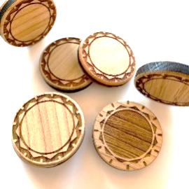
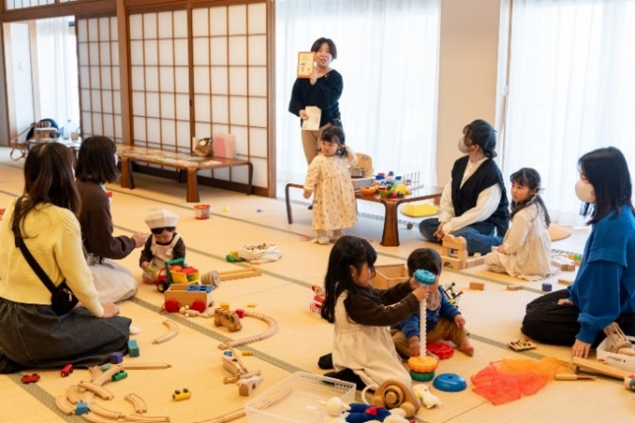
←事業者

写真1 昨年度の試作品
写真2 主催イベント「おもちゃの広場」の様子

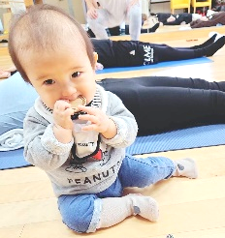
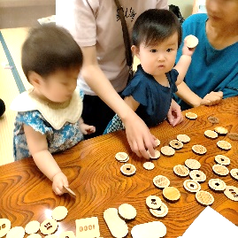
進 捗 状 況 ※着手済みの 場合のみ記入 |  | ■昨年度はいわて希望応援ファンド地域活性化支援事業で採択を受け、分析・試作・アンケート等を実施し、課題として①デザインのブラッシュアップ ②原価低減が挙げられた。 ■課題解決案として、①岩手ADC 会員のグラフィックデザイナー阿部拓也氏と顔合わせを済ませており、プロダクトデザインを含めたトータルデザインを依頼する予定となっている。②松森木工所と相談し、使用する木材や製法を徹底的に見直し、質を落とさずにコストダウンを図る方法を検討中。また、保育施設・子育て支援センターへのサンプル配布・販売も行えるよう打診をしており、BtoBの販売も視野に入れている。

事 業 の 強 み ア ピ ー ル |  | ■保有資格と実績（おもちゃコンサルタント／公認心理師（国家資格）） ・7年以上のイベント参加・運営実績があり、開発からフォローアップまでの全期間でターゲット層に直接リーチできる ・国内外の様々なおもちゃを実際に遊んで試した経験から、今後商品化したいおもちゃのアイデアが複数ある ・乳幼児期の発達段階や発達心理における専門的な知識を有しており、知育につながる遊びかたを提案できる ■現役子育て世代 ・一男一女を育てており、性差や年齢による遊びの変化や好みをリアルタイムで観察できる ・仕事として支援をする立場でありながら、親として子育て支援を受ける立場でもあるため、子育て中の知人から率直な意見を収集することも、保育施設や子育て支援者とも意見交換をすることができる

写真3 幼児が口に入れても安心なサイズ
写真4 イベントにて他社製品との比較検討

 |  |  |  |  |  | 実施体制
【相談先】
岩手県工業技術センター
（技術相談・試作補助）
【相談先】
よろず支援拠点
（ブランディング支援）
【相談先】
マノルダ岩手
（販売戦略・実施支援）

【事業者】
とうめいしっぽ
（事業実施主体）
想 定 顧 客 |  | ■購買ターゲット 岩手県在住の初心者ママ（第1子が0～3才の20代後半～30代の母親）、サブに祖父母と母親の友人等 ■メインユーザー 0～3才児とその親 ※R4・5年出生児は約150万人 これからおもちゃを購入する予定があり、大人に選択の決定権がある層に、プレゼントとして市産材のおもちゃ購入の選択肢を提供することで、木工品や市・県の特産品への関心や地域での子育てへの安心感を高める一助としたい。

補 助 期 間 後 の 事 業 展 開 ※資金確保の方法 を含むこと |  | ・補助期間終了後は、商品の売上により、事業の一柱として継続していく。 ・購入を契機に継続的に森林に親しんでもらえるよう、購入者対象の木育ワークショップや 植樹イベント、木工所見学など参加型のイベントを実施する。 ・販路開拓を継続しつつ、市産材・県産材を活用した木製玩具の企画・商品化を進めていく。

【発注先】
松森木工所（製品製作）
【発注先】
阿部拓也（岩手ADC）（商品のトータルデザイン）

２ページ目
 |  | 盛岡市森林づかいイノベーション事業 事業企画書（２／２） |  |  |  |  |  |  |  |  |  |  |  |  |  |  |  |  |  |  |  |  |  | 様式第２号

A3で印刷してください

事業名 |  |  | 子どもと盛岡の森の未来を育む、木のおもちゃの商品化

 |  |  |  |  |  |  |  |  |  |  |  |  |  |  |  |  |  |  |  |  |  | （金額の単位は千円）

年度 | １年度目（令和６年度） |  |  |  |  |  |  |  |  |  |  |  |  | ２年度目（令和７年度）

予算 | 収 入 |  |  |  |  | 支 出 |  |  |  |  |  |  |  | 収 入 |  |  |  |  | 支 出

 | 項 目 |  |  | 金額 |  | 項 目 |  |  |  | 金額 | 算出根拠 |  |  | 項 目 |  |  |  | 金額 | 項 目 |  |  |  |  |  | 金額

 | 盛岡市補助金 |  |  | 1,817 |  | 外注加工費（岩手ADC） |  |  |  | 1,430 | 別添見積書のとおり |  |  | 盛岡市補助金 |  |  |  | 1,610 | 試作品作成 |  |  |  |  |  | 100

 | 自己資金 |  |  | 100 |  | 外注加工費(松森木工所)5回 |  |  |  | 100 | 同上 |  |  | クラウドファンディング応援購入金 |  |  |  | 500 | WEBページ作成委託 |  |  |  |  |  | 200

 |  |  |  |  |  | 資料購入費（参考書籍） |  |  |  | 49 | 同上 |  |  |  |  |  |  |  | 弁理士報酬（意匠・商標登録） |  |  |  |  |  | 300

 |  |  |  |  |  | 機械装置及び工具器具の借料 |  |  |  | 13 | 同上 |  |  |  |  |  |  |  | 広告宣伝費 |  |  |  |  |  | 400

 |  |  |  |  |  | 会場借料（試作品のPRイベント） |  |  |  | 9 | 同上 |  |  |  |  |  |  |  | 販路開拓に係る経費（体験イベント等） |  |  |  |  |  | 300

 |  |  |  |  |  | 原材料費（工業技術センターでの試作分） |  |  |  | 4 | 同上 |  |  |  |  |  |  |  | デザイン調整依頼料 |  |  |  |  |  | 200

 |  |  |  |  |  | 旅費（デザイナーとの打ち合わせ） |  |  |  | 12 | 盛岡南⇔遠野間高速料金片道1,190×10回 |  |  |  |  |  |  |  | 商品製作（200セット） |  |  |  |  |  | 500

 |  |  |  |  |  | 広告宣伝費 |  |  |  | 300 | SNS（Instagram）での広告費用100,000円×3か月 |  |  |  |  |  |  |  | プレスリリース委託 |  |  |  |  |  | 60

 |  |  |  |  |  |  |  |  |  |  |  |  |  |  |  |  |  |  | 会場借料（試作品のPRイベント等） |  |  |  |  |  | 50

 | （ 合 計 ） |  |  | 1,917 |  | （ 合 計 ） |  |  |  | 1,917 |  |  |  | （ 合 計 ） |  |  |  | 2,110 | （ 合 計 ） |  |  |  |  |  | 2,110

実施 内容 | ・プロダクトデザイン ・工業技術センターでの試作 ・クラウドファンディング（Makuake）準備・実行 ・木工所での試作 |  |  |  |  |  |  |  | ・パッケージデザイン等試作・完成 ・テストマーケティング |  |  |  |  | ・製品の修正・完成 ・食品衛生法に基づく玩具の安全検査 ・生産ラインの確定 |  |  |  |  | ・販売 （クラフトマーケット・オンライン） ・関連商品を開発する

工程 | ４～６月 |  |  |  | ７～９月 |  |  |  | 10～12月 |  |  | １～３月 |  | ４～６月 |  | ７～９月 |  |  | 10～12月 |  | １～３月

 |  |  |  |  | ・プロダクトデザイン ・クラウドファンディング準備 |  |  |  | ・製品試作 ・パッケージデザイン・ 付属冊子等試作 ・クラウドファンディング実施 |  |  | ・テストマーケティング ・パッケージデザイン・ 付属冊子完成 |  | ・製品の修正・完成 ・食品衛生法に基づく 玩具の安全検査 ・生産ラインの確定 |  | ・minne（ミンネ）、creema（クリーマ）、BASE（ベイス）、松森木工所HPでテスト販売 |  |  | ・県内のクラフト マーケットに出展 |  | ・関連商品を開発する

年度 | ３年度目（令和８年度） |  |  |  |  |  |  |  |  |  |  |  |  | ４年度目（令和９年度）

予算 | 収 入 |  |  |  |  |  |  |  | 支 出 |  |  |  |  | 収 入 |  |  |  |  | 支 出

 | 項 目 |  |  |  |  |  |  | 金額 | 項 目 |  |  |  | 金額 | 項 目 |  |  |  | 金額 | 項 目 |  |  |  |  |  | 金額

 | 盛岡市補助金 |  |  |  |  |  |  | 1,553 | 販売に係る人件費 |  |  |  | 1,000 | 売上 |  |  |  | 1,250 | 商品製作（500セット） |  |  |  |  |  | 750

 | 売上 |  |  |  |  |  |  | 500 | 広告宣伝費 |  |  |  | 360 |  |  |  |  |  | 広告宣伝費 |  |  |  |  |  | 240

 |  |  |  |  |  |  |  |  | 出展に係る旅費 |  |  |  | 40

 |  |  |  |  |  |  |  |  | グッド・トイ2026応募費用 |  |  |  | 53

 |  |  |  |  |  |  |  |  | 販路開拓に係る経費 |  |  |  | 100

 |  |  |  |  |  |  |  |  | 商品製作（200セット） |  |  |  | 500

 | （ 合 計 ） |  |  |  |  |  |  | 2,053 | （ 合 計 ） |  |  |  | 2,053 | （ 合 計 ） |  |  |  | 1,250 | （ 合 計 ） |  |  |  |  |  | 990

実施 内容 | ・販売 ・グッド・トイ2026に応募 ・いわて特産品コンクール応募 |  |  |  |  |  |  |  | ・関連商品を開発する ・販路開拓 ・購入者向けのイベント開催 |  |  |  |  | ・販売 ・購入者向けのイベント開催 ・関連商品を開発する

事業PRの内容 （補助期間中） |  |  | 対 象 |  |  |  | 方 法 |  |  |  |  |  |  | 補助金の額 | １年度目 |  | ２年度目 |  |  | ３年度目 |  |  | 合 計

 |  |  | 購買層 |  |  |  | SNSでの情報発信、SNS広告、イベントでのPR |  |  |  |  |  |  |  | 1,817 |  | 1,610 |  |  | 1,553 |  |  | 4,980

 |  |  | 岩手県内の消費者 |  |  |  | ハンドメイドマーケットへの出展、主催イベントでのPR

 |  |  | 業界関係者 |  |  |  | 資格認定団体を通じてのPR、市内保育・子育て支援施設への貸与 |  |  |  |  |  |  | 補助終了後の 収入の算出根拠 | コイン1セットを下代2500円で年間500セット製造し、上代5000円で販売。

 |  |  | 消費者 |  |  |  | プレスリリースによる各メディアでの記事配信

１ページ目（共同事業者３者以上の場合）
盛岡市森林づかいイノベーション事業 事業企画書（１／２－２） |  |  | 様式第２号

A3で印刷してください

・共同事業者が３者以上の場合に
このシートをお使いください
 | グループ名 ※グループ応募の場合のみ

 | 共同 事業者③ | 所 在 地 等

 |  | 名称/代表者

 |  | 担 当 者

 |  | 電話/E-mail

 |  | 事 業 内 容

 |  | 森林資源等（市外含む）の使用実績

 | 共同 事業者④ | 所 在 地 等

 |  | 名称/代表者

 |  | 担 当 者

 |  | 電話/E-mail

 |  | 事 業 内 容

 |  | 森林資源等（市外含む）の使用実績

 | 共同 事業者⑤ | 所 在 地 等

 |  | 名称/代表者

 |  | 担 当 者

 |  | 電話/E-mail

 |  | 事 業 内 容

 |  | 森林資源等（市外含む）の使用実績

 | 共同 事業者⑥ | 所 在 地 等

 |  | 名称/代表者

 |  | 担 当 者

 |  | 電話/E-mail

 |  | 事 業 内 容

 |  | 森林資源等（市外含む）の使用実績

